Beoordelen open vraag
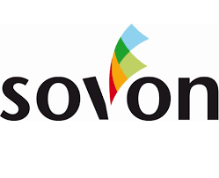
3. OPEN VRAAG
Om de kwaliteit en toegevoegde waarde van de Inschrijver(s) te kunnen beoordelen dient Inschrijver haar kwaliteit aan te tonen en meerwaarde uit te werken conform onderstaande open vraag.
OPEN VRAAG: Meerwaarde printmanagementsoftware
Zie bijlage 6 'kwaliteit'.
Score:
Uitmuntend
Goed
Voldoende
Matig
Onvoldoende

